Sheet1
手順書

conohaネームタグ：test_quiz_node
IP: | 118.27.113.101

▼CentOS8にNode.jsとMongoDBをインストール

①Node.jsをインストール
$ | sudo yum update -y |  | ※インストール情報を最新化
$ | curl -o- https://raw.githubusercontent.com/nvm-sh/nvm/v0.35.3/install.sh | bash |  | ※nvmというバージョン管理ツール入れる
$ | source ~/.bash_profile |  | ※.bash_profileを更新
$ | nvm list-remote |  | ※インストール出来るNode.jsのバージョンを確認
$ | nvm install v13.6.0 |  | ※13.6.0バージョンのNode.jsをインストール
$ | node -v |  | ※バージョンを確認
$ | npm --version |  | ※npmというモジュール管理ツールがNodejsと一緒にインストールか確認
$ | sudo dnf install npm |  | ※npmがまだインストールされない場合はこのコマンドでインストールを実施
$ | mkdir myapp |  | ※アプリケーションを作成するディレクトリーを作成
$ | cd myapp |  | ※作成したディレクトリに移動
$ | npm init |  | ※アプリケーション用の package.json ファイルを作成
$ | npm install mongoose --save |  | ※mongooseのモジュールを入れる
$ | npm install express --save |  | ※expressのモジュールを入れる
$ | npm install -g forever |  | ※foreverのモジュールを入れる
$ | npm install --save ejs |  | ※ejsのモジュールを入れる（グローバルだと、別途パスを通さないと上手く動かないので、ローカルに入れる。ディレクトリは間違わないように！）
$ | mkdir views |  | ※ejsで利用するディレクトリ
$ | mkdir public |  | ※静的ファイルを置くディレクトリ

※これ以降のアプリの設定は「https://qiita.com/k-penguin-sato/items/5d0db0116843396946bd」を参考

[mongodb-org-4.4]
name=MongoDB Repository
baseurl=https://repo.mongodb.org/yum/redhat/$releasever/mongodb-org/4.4/x86_64/
gpgcheck=1
enabled=1
gpgkey=https://www.mongodb.org/static/pgp/server-4.4.asc

②MongoDBをインストール
$ | cd ../ |  | rootユーザーのディレクトリに移動
$ | sudo dnf install nano |  | ※nanoのeditorをインストール
$ | sudo nano /etc/yum.repos.d/mongodb-org-4.４.repo |  | ※MongoDBのレポジトリを追加
$ | sudo yum install -y mongodb-org |  | ※MongoDBをインストール
$ | sudo systemctl start mongod |  | ※MongoDBを起動
$ | sudo systemctl daemon-reload |  | ※「the unit is not found」というエラーが出たら、このコマンドを実施
$ | sudo systemctl enable mongod |  | ※MongoDBをOSと一緒に起動できるように設定を追加
$ | sudo systemctl status mongod |  | ※MongoDBのプロセスのステータスを確認
$ | mongo |  | ※mongoDBを使うコマンド
 | 以下、mongoDBでデータベースを作ったりレコードサンプルを入れる
 |  | use test | ※testのデータベース作成（ない場合は自動的に作成されるので）
 |  | db.stats() | ※DBのステータス確認
 |  | db.user.insert({name:'mr.a', age:10, gender:'m', hobbies:['programming']}); | ※DBに適当なデータを入れる
 |  | db.user.insert({name:'mr.b', age:20, gender:'m', hobbies:['vi']}); | ※DBに適当なデータを入れる
 |  | db.user.find() | ※データの確認

③Nginxをインストール
$ | sudo dnf install nginx |  | ※Nginxをインストール
$ | sudo systemctl enable nginx |  | ※NginxをOSと一緒に起動出来るように設定
$ | sudo systemctl start nginx |  | ※Nginxを起動
$ | sudo firewall-cmd --permanent --add-service=http |  | ※http通信を許可
$ | sudo firewall-cmd --permanent --add-service=https |  | ※https通信を許可
$ | sudo firewall-cmd --add-port=8080/tcp --permanent
$ | sudo firewall-cmd --reload
$ | sudo nano /etc/nginx/nginx.conf
※httpの中に以下の内容を追記
ーーーーーーーーーーーーーーーーーーーーー
server {
listen 80;
server_name localhost;
error_log /var/log/nginx/error.log;
access_log /var/log/nginx/access.log;
root /root/myapp; |  |  | ※myappへのpathは適宜変更

location / {
# リバースプロキシ設定
proxy_pass http://localhost:8080/; |  |  | ※Nodejsのアプリへのリンクを設定
}
}
ーーーーーーーーーーーーーーーーーーーーー
$ | sudo systemctl restart nginx |  | ※Nginxを再起動

④動作をテスト
$ | cd myapp |  | ※myappディレクトリに移動
$ | nano app.js
※以下の内容を記載
ーーーーーーーーーーーーーーーーーーーーー
// モジュールをロード
const express = require("express");
const mongoose = require("mongoose");

// ポートとホストを設定
const PORT = 8080;
const HOST = "0.0.0.0";

// expressを使用
const app = express();
// 静的ファイルへのアクセス許可
app.use(express.static('public'))

// データベース接続
mongoose.connect(
"mongodb://localhost/test", // testというDBに接続（testというDBを事前に作成しておく）
{ useUnifiedTopology: true,
useNewUrlParser: true
}
);

const db = mongoose.connection;
db.once("open", () => {
// 接続できると以下のログが出力されます。
// 接続できない場合はエラーが出力されます。
console.log("Success MongoDB connected!!");
});

//ejs実行
var ejs = require("ejs");
app.engine('ejs', ejs.renderFile);
app.set('views', '/root/myapp/views');
app.get('/hello', (req, res) => {
res.render('hello.ejs');
});
// 指定されたポートを監視
app.listen(PORT, HOST);

/*
const http = require('http');
http.createServer((request, response) => {
response.writeHead(200, {'Content-Type': 'text/plain'});
response.end('Hello World!\nThis site is created in Node.js.');
}).listen(PORT);
*/

console.log(`Running on http://${HOST}:${PORT}`);
ーーーーーーーーーーーーーーーーーーーーー

$ | node /root/myapp/app.js |  | ※App serverを起動（foreverが入っている場合は使わなくて良い）

$
$ | cd /root/myapp ; forever start -w app.js -l log/forever.log |  | ※foreverを使う場合は、app.jsのあるディレクトリまで移動すること！（フルパスだと上手く動かない）foreverで常駐させる。-wで変更の読み取り（デフォルトだと1秒単位で更新する）ログファイル出力
$ | curl http://localhost |  | ※Nginxの80ポートでアクセスを確認
$ | curl http://localhost/app.js
$ | curl http://localhost:8080/app.js
 | http://118.27.113.101/hello
ーーーーーーーーーーーーーーーーーーーーー

ejsのテスト
$ | cd myapp
$ | cd views
$ | nano hello.ejs
※以下の内容を記載
ーーーーーーーーーーーーーーーーーーーーー
<h1>Hello World ejs</h1>
ーーーーーーーーーーーーーーーーーーーーー
$ | cd /root/myapp ; forever start -w app.js -l log/forever.log |  | ※foreverを使う場合は、app.jsのあるディレクトリまで移動すること！（フルパスだと上手く動かない） -wで変更の読み取り
 | http://118.27.113.101/hello

 | 以下はプロセスを落としたいときに使う
$ | forever list |  | ※起動しているリスト確認
$ | forever stop 0 |  | ※番号で停止させる

このあとの処理
$ | sudo ln -s "$(which node)" /usr/bin/node |  | ※nodeのシンボリックリンクを張る（これがないとcronからfoeverを呼び出したときにエラーがでる）
$ | which forever |  | ※foreverのパスがどこに通っているのか確認しておく（cronでパス指定する必要あるので）
$ | crontab -e |  | ※cronでforeverのキックを仕込む viでの処理。 上書き：:w 終了:q
 | @reboot sleep 5; /root/.nvm/versions/node/v13.6.0/bin/forever start -w --workingDir /root/myapp /root/myapp/app.js -l log
$ | reboot

webkpackの導入

④Windownsにrobo 3tのインストール
以下のサイトからダウンロード
https://robomongo.org/download

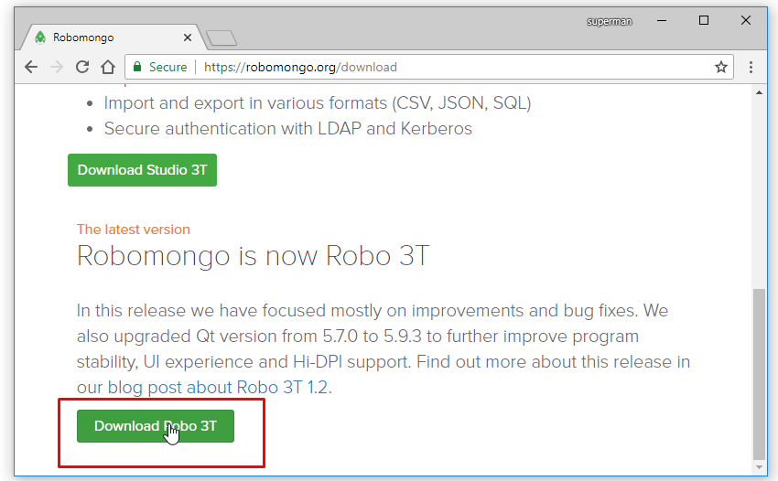

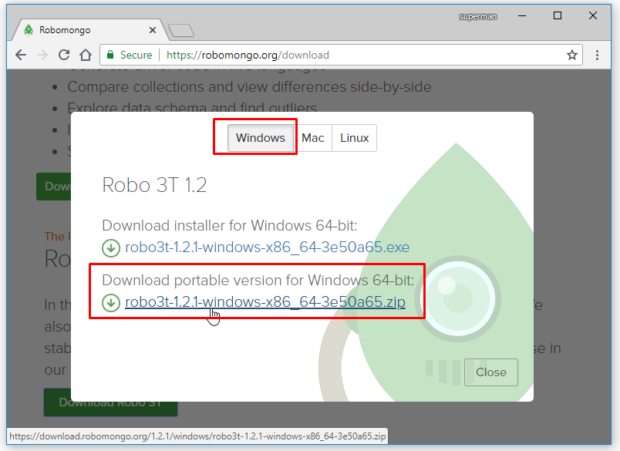

robo 3Tをセットアップ

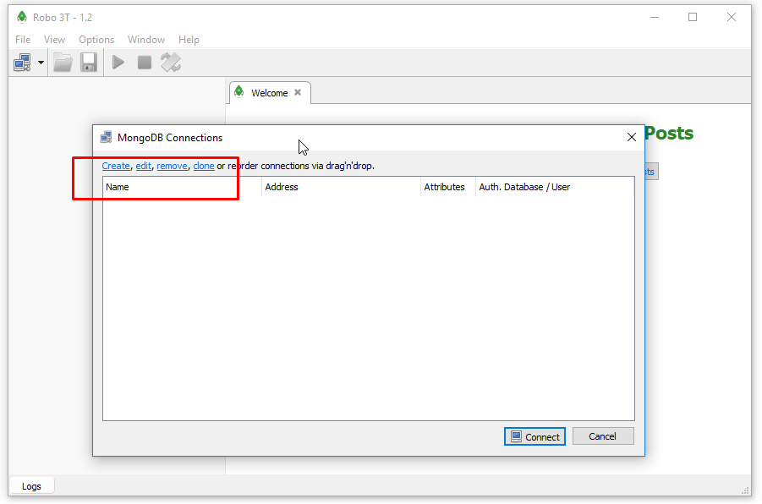
 |  |  |  |  |  | ※Createのところをクリック

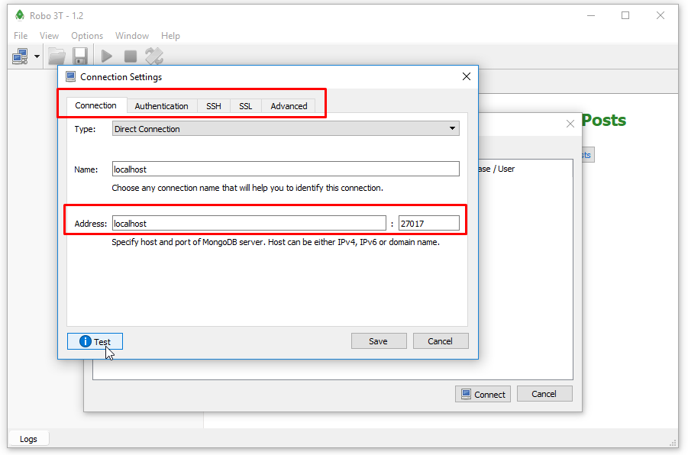
 |  |  |  |  |  | ※アクセス情報は適宜変更

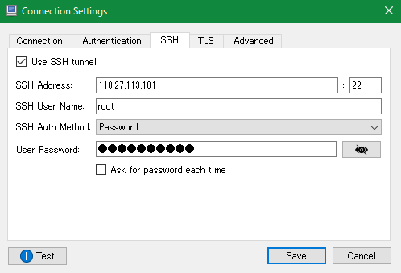

 |  |  |  | ※Testのボタンを押してテスト

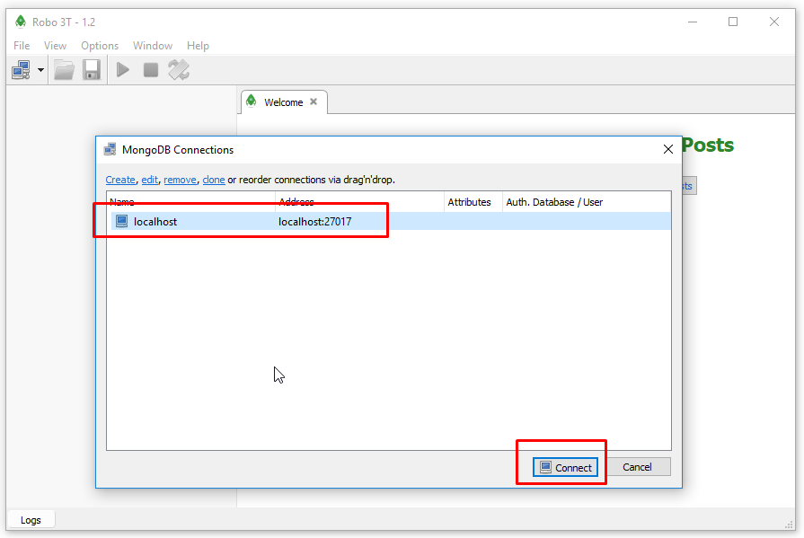
 |  |  |  |  |  | ※Connectボタンで接続

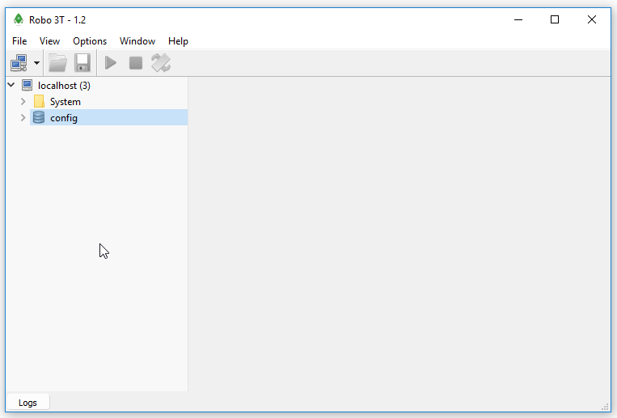

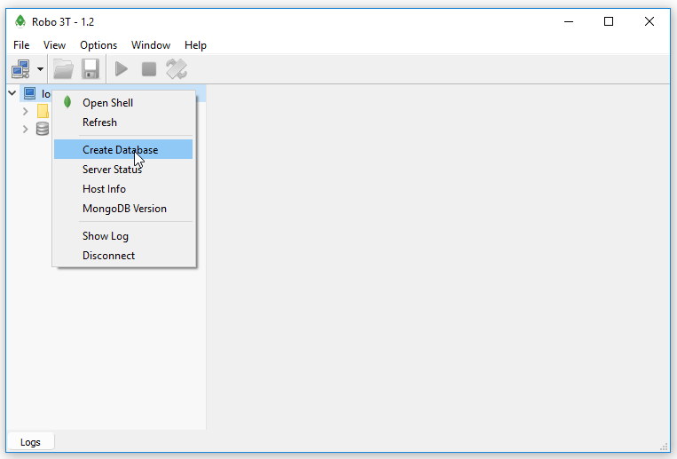
 |  |  |  |  | ※Create DatabaseでDBを作成

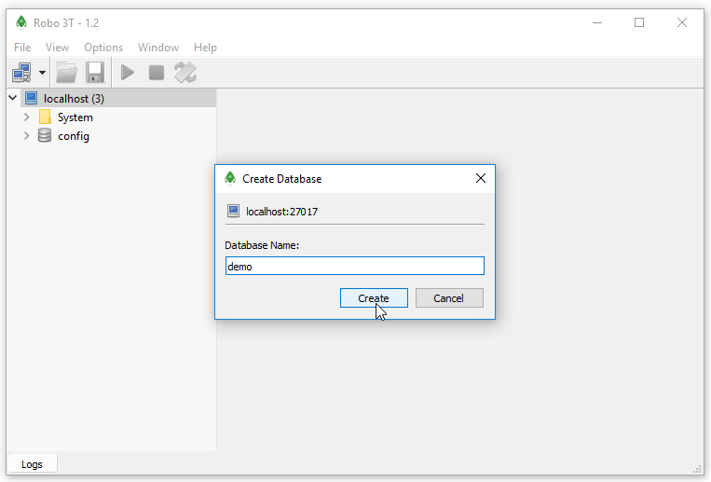

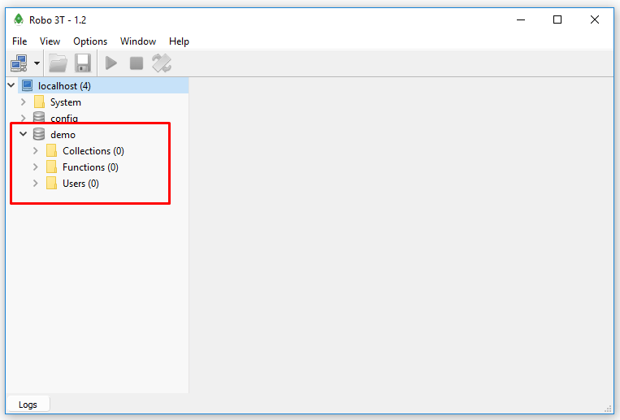
 |  |  |  |  | ※DBが作成されることを確認可能

